Sheet1
沼田アップルフェスティバル2018


 |  |  |  | 新潟県長岡市（栃尾地区） ウィッチーズです。 楽しい思い出になるよう、バスケットボールを一緒に楽しみましょう。よろしくお願いします。

 |  |  |  | また一緒にバスケしようね！ |  |  |  | 新潟県 ウィッチーズ一同

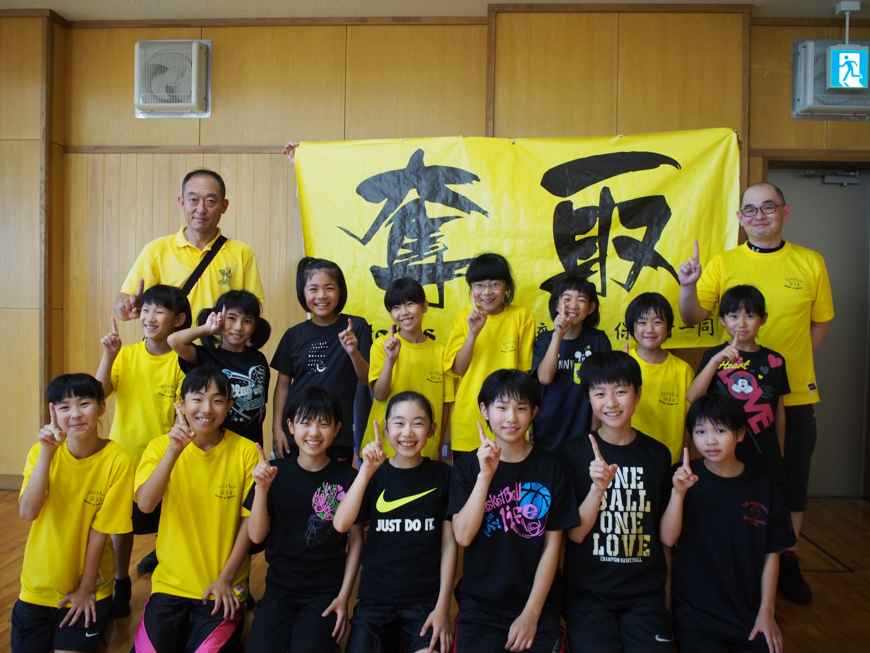
witches

コーチ：諸橋 修一 |  |  |  |  |  | Ａ・コーチ：佐藤 真須夫

 | 背番号 |  | 氏名 |  | 学年 |  | 背番号 |  | 氏名 | 学年

 |  | 4 | 韮沢 晴菜 |  | 6 |  | 12 |  | 韮澤 結衣 | 4

 |  | 5 | 萩原 ほのか |  | 6 |  | 13 |  | 冨士田 小雪 | 4

 |  | 6 | 酒井 心結 |  | 6 |  | 14 |  | 飯塚 結愛 | 3

 |  | 7 | 大崎 優杏 |  | 6 |  | 15 |  | 星 凛優 | 3

 |  | 8 | 姉崎 郁果 |  | 6 |  | 16 |  | 多田 弥央 | 5

 |  | 9 | 片山 天来 |  | 5 |  | 17 |  | 藤井 泉樹 | 4

 | 10 |  | 酒井 歩 |  | 4 |  | 18 |  | 田中 千桜 | 3

 | 11 |  | 今井 瑠花 |  | 4

